Sheet1
有问题的倒角法线的解决方法

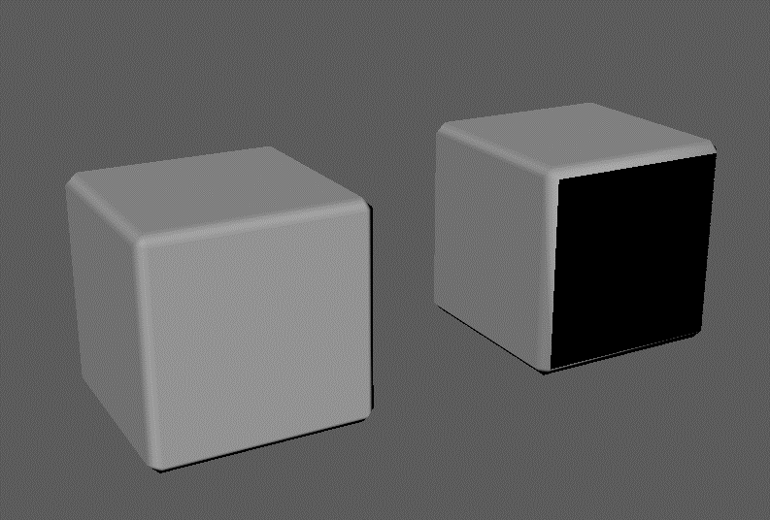
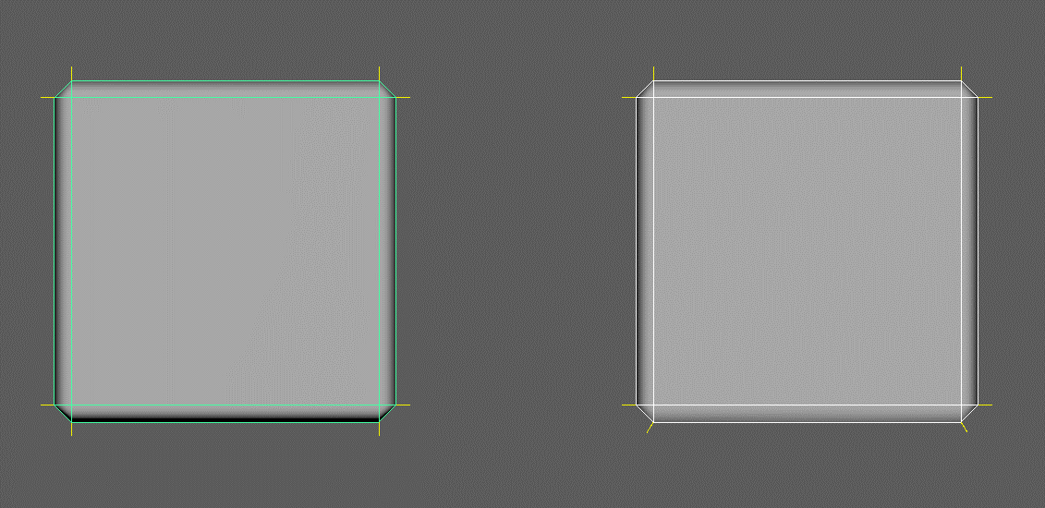
有问题的法线
没问题的法线
如果把有问题的倒角法线和没有问题的倒角法线相对比的话，因为法线的方向不正确，所以shading（阴影）就会不正确。

正确的步骤
不正确的步骤

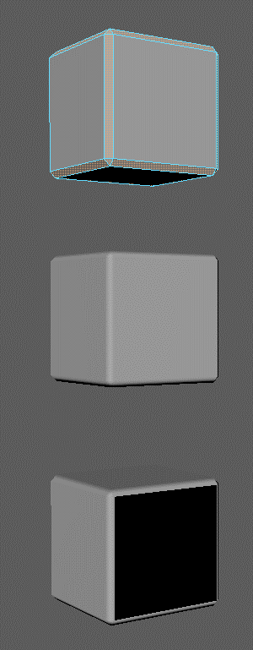
１．选择想倒角的面。
２．打开插件选择倒角边，
保持默认参数点击「Run」。
３．就算删除了面，倒角的法线也是正确的。
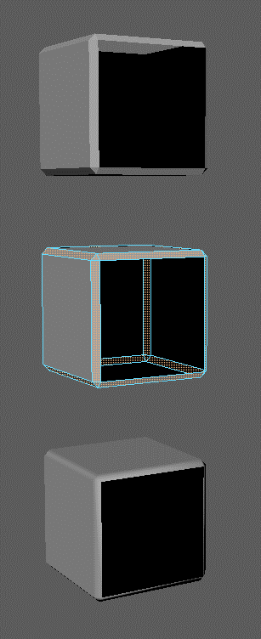
２．选择想倒角的面。
１．删除面。
３．进行「Run」。
４．如果删除面后再进行「Optimize Bevel Normal」、倒角的法线就会有问题。

